Titelblatt
Verzeichnis

 | Kennziffer: Verz-7 | August 2026

 | Verzeichnis der beruflichen Schulen in Hessen

 | Ausgabe 2026

Anleitung_Filter
Anleitung zum Ausfiltern der Informationen | Zurück zum Inhalt

In der Excel- Tabelle sind die beruflichen Schulen und die Schulen des Gesundheitswesens dargestellt. Die dazugehörigen Informationen sind in Spalten eingeteilt. Mit Hilfe der verschiedenen Spalten ist es möglich, Informationen gezielt herauszufiltern.
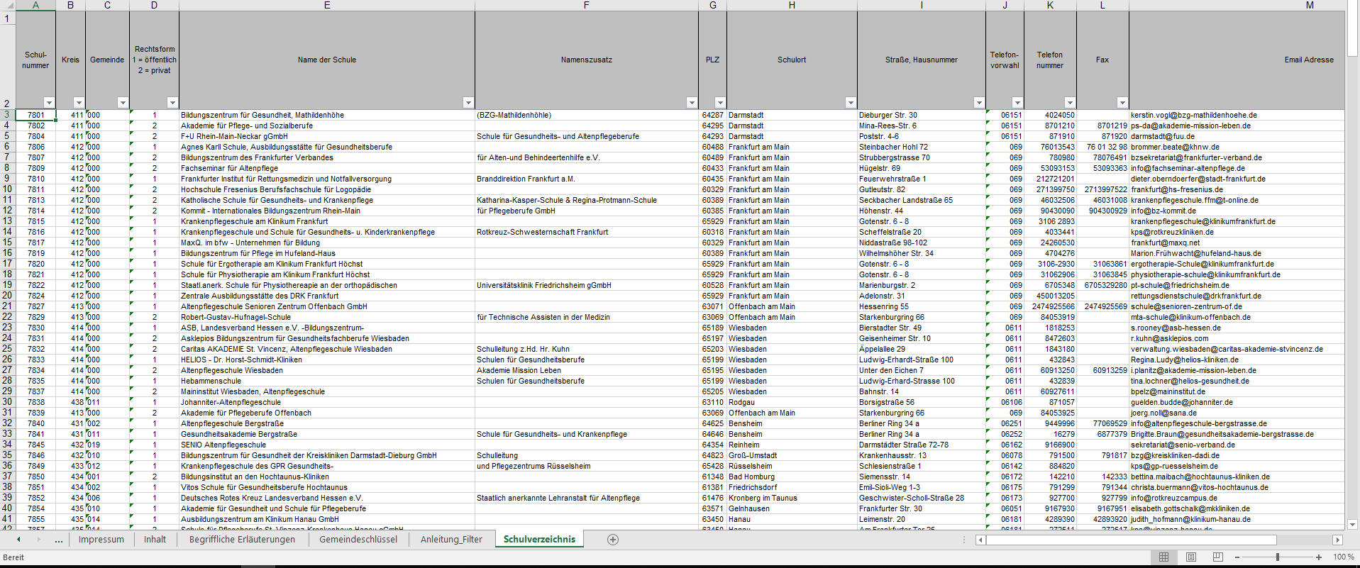

Abb.1

Um in einer Spalte eine Information zu filtern, klicken Sie den Pfeil in der rechten unteren Ecke des Spaltenkopfes an (siehe Abb.1). Es öffnet sich ein Fenster, in dem Sie nun mehrere Möglichkeiten haben. Sie können diese Spalte alphabetisch, sowie nummerisch sortieren. Suchen Sie eine bestimmte Information, so können Sie diese in die Suchfunktion eingeben (beispielsweise den Schulnamen einer gesuchten Schule in der Spalte „Name der Schule“). Daraufhin wird Ihnen ausschließlich das Ergebnis der Suche angezeigt. Diesen Vorgang können Sie in jeder Spalte durchführen.

Möchten Sie mehrere Informationen kombinieren, stellen Sie die gesuchten Informationen in den verschiedenen Spalten ein.

Zum Beispiel: „Wie hoch ist der Ausländeranteil an den Beruflichen Gymnasien in der Stadt Frankfurt?“

Schritt 1
Zunächst sortieren Sie für dieses Beispiel die Spalte „Berufliche Gymnasien“ nach Größe (wahlweise aufsteigend oder absteigend). Nun werden Ihnen in den oberen Zeilen der Tabelle alle Beruflichen Gymnasien angezeigt. Die Zahl in den Feldern der Spalte gibt dabei an, wie viele Schüler diese Schule besuchen.
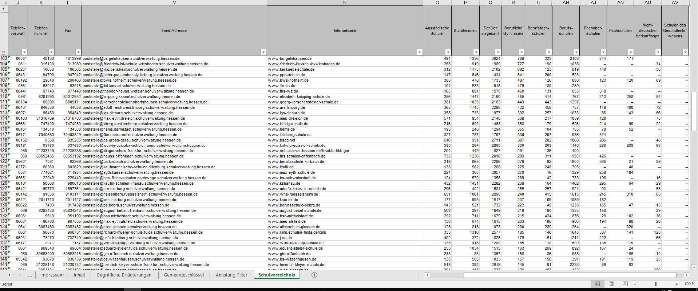

Abb.2

Sobald die Zellen keine Werte mehr enthalten, bedeutet dies, dass die weiteren Schulen nicht mehr zu dieser Schulart gehören (Abb.3 gekennzeichnet durch orangefarbene Linie).

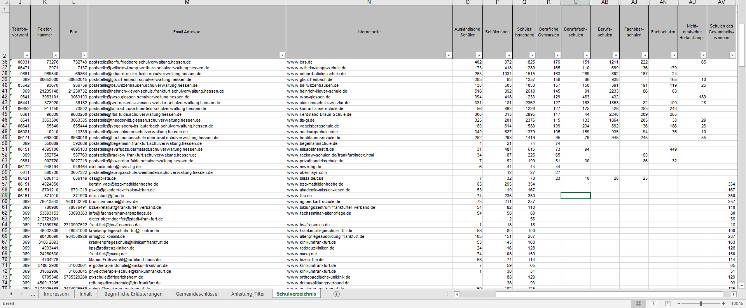

Abb.3

Schritt 2
In der Spalte „Schulort“ geben Sie nun in die Suchfunktion „Frankfurt“ ein. Nun werden Ihnen in den oberen Zeilen alle Beruflichen Gymnasien in Frankfurt angezeigt.

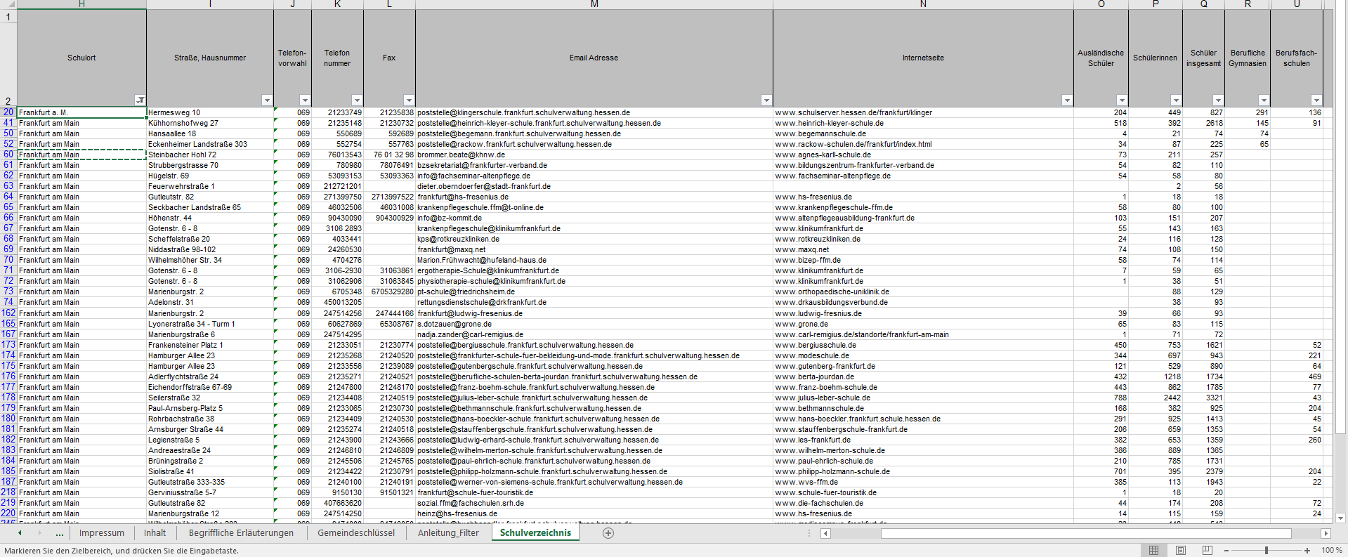

Abb.4

Schritt 3
Nun müssen Sie für die angezeigten Schulen nur noch die Summe der ausländischen Schüler berechnen um zu der gewünschten Information zu gelangen (Abb.4 gelbmarkierte Spalte).
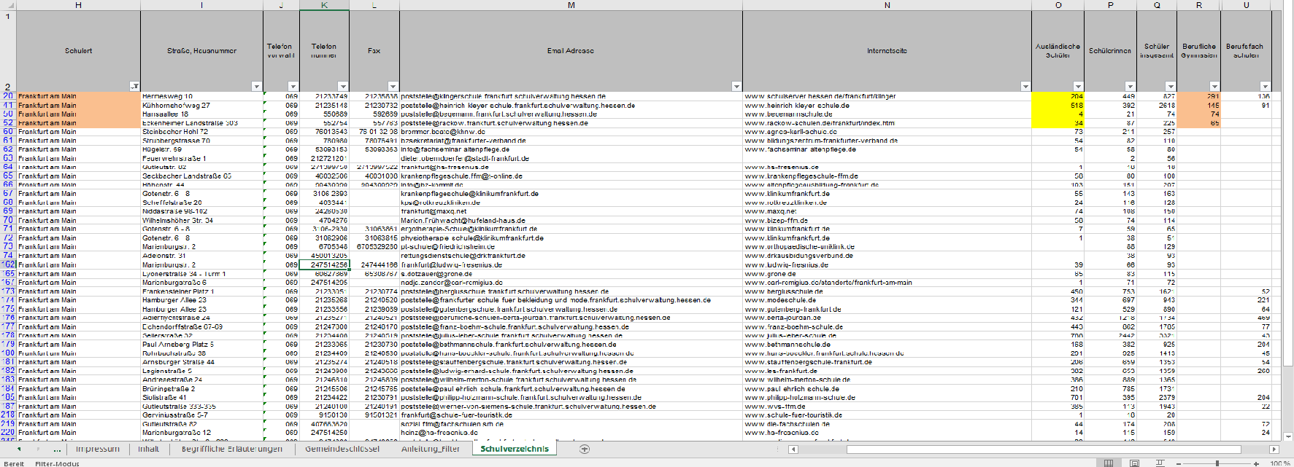

Abb.5

Weiterhin sind die Spalten „Berufliche Gymnasien“, „Berufsfachschulen“, „Berufsschulen“, "Fachoberschulen", "Fachschulen", und „Schulen des Gesundheitswesens“ nochmals unterteilt. Diese Gruppierung kann angezeigt werden, in dem man auf das kleine Kreuz klickt, welches sich diagonal rechts oben befindet (siehe Abb.6).

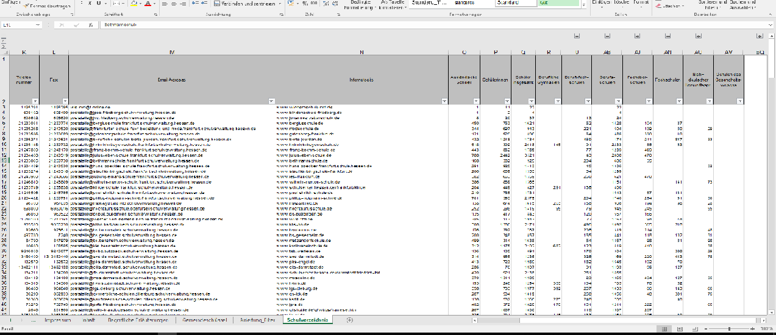

Abb.6

Wird das Kreuz angeklickt, öffnen sich weitere Spalten, die zuvor ausgeblendet waren. Diese beziehen sich auf die vorhergehende Spalte. In Abb.7 bedeutet dies, dass die Spalten AK,AL und AM sich auf die Spalte AJ beziehen.
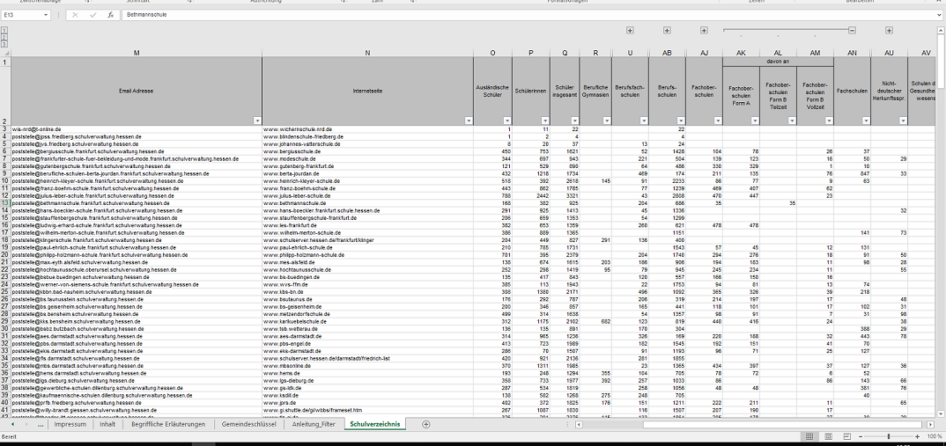

Abb.7

